Sheet2
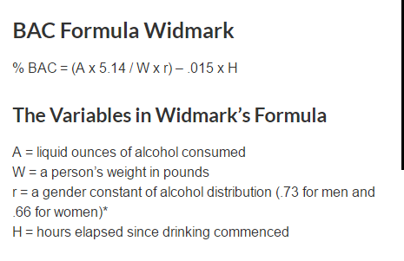

 |  | Waga | 77 | kg
 |  | Ilość alk | 2478 | ml
 |  | Moc | 5 | %
 |  | r | 0.73
 |  | Alk w unc | 83.791147901
 |  | Waga w pound | 169.75574
 |  | A= | 4.189557395

Godzina | Ilość alkoholu
1 | 1.5877365476
2 | 1.4377365476
3 | 1.2877365476
4 | 1.1377365476
5 | 0.98773654764
6 | 0.83773654764
7 | 0.68773654764
8 | 0.53773654764
9 | 0.38773654764
10 | 0.23773654764
11 | 0.087736547637
12 | -0.062263452363
13 | -0.21226345236
14 | -0.36226345236
15 | -0.51226345236
16 | -0.66226345236
17 | -0.81226345236
18 | -0.96226345236
19 | -1.1122634524
20 | -1.2622634524
21 | -1.4122634524
22 | -1.5622634524
23 | -1.7122634524
24 | -1.8622634524
25 | -2.0122634524
26 | -2.1622634524
27 | -2.3122634524
28 | -2.4622634524
29 | -2.6122634524
30 | -2.7622634524

